Anualidad 1
A)

 | Anualidad | 30,000.00
 | Plazo(n) | 6 | años
 | Interes(i) | 11.40% | Anual

 | Queremos saber el monto presente (P) a invertir

 |  | Año 1 | Año 2 | Año 3 | Año 4 | Año 5 | Año 6
 | Capital al Inicio | 125,466.99 € | 109,770.23 € | 92,284.03 € | 72,804.41 € | 51,104.11 € | 26,929.98 €
 | Interes | 14,303.24 € | 12,513.81 € | 10,520.38 € | 8,299.70 € | 5,825.87 € | 3,070.02 €
 | Capital al Final | 139,770.23 € | 122,284.03 € | 102,804.41 € | 81,104.11 € | 56,929.98 € | 30,000.00 €
 | Retiro | 30,000.00 € | 30,000.00 € | 30,000.00 € | 30,000.00 € | 30,000.00 € | 30,000.00 €
 | Saldo | 109,770.23 € | 92,284.03 € | 72,804.41 € | 51,104.11 € | 26,929.98 € | 0.00 € | -> Esto es porque ya no me interesaría dejarlo

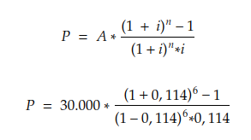

 |  |  |  |  | P = | 125,466.99
 |  |  |  |  |  | 125,466.99

Amortizacion de deuda 1
A)

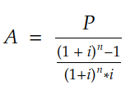
 | Sistema Francés |  | P | 200,000.00 € |  |  | Sistema Alemán
 |  |  | I | 12%
 |  |  | N | 20 | Años

 |  |  | A= | 26,775.76 € |  |  | Año | Saldo al Inicio | Interés | Amortización | Cuota | Saldo al FInal
 |  |  |  |  |  |  | 1 | 200,000.00 € | 24,000.00 € | 10,000.00 € | 34,000.00 € | 190,000.00 €
 |  |  | Total | 535,515.12 € |  |  | 2 | 190,000.00 € | 22,800.00 € | 10,000.00 € | 32,800.00 € | 180,000.00 €
 |  |  |  |  |  |  | 3 | 180,000.00 € | 21,600.00 € | 10,000.00 € | 31,600.00 € | 170,000.00 €
 | Año | Saldo al Inicio | Interés | Amortización | Cuota | Saldo al FInal | 4 | 170,000.00 € | 20,400.00 € | 10,000.00 € | 30,400.00 € | 160,000.00 €
 | 1 | 200,000 € | 24,000 € | 2,776 € | 26,776 € | 197,224 € | 5 | 160,000.00 € | 19,200.00 € | 10,000.00 € | 29,200.00 € | 150,000.00 €
 | 2 | 197,224 € | 23,667 € | 3,109 € | 26,776 € | 194,115 € | 6 | 150,000.00 € | 18,000.00 € | 10,000.00 € | 28,000.00 € | 140,000.00 €
 | 3 | 194,115 € | 23,294 € | 3,482 € | 26,776 € | 190,633 € | 7 | 140,000.00 € | 16,800.00 € | 10,000.00 € | 26,800.00 € | 130,000.00 €
 | 4 | 190,633 € | 22,876 € | 3,900 € | 26,776 € | 186,734 € | 8 | 130,000.00 € | 15,600.00 € | 10,000.00 € | 25,600.00 € | 120,000.00 €
 | 5 | 186,734 € | 22,408 € | 4,368 € | 26,776 € | 182,366 € | 9 | 120,000.00 € | 14,400.00 € | 10,000.00 € | 24,400.00 € | 110,000.00 €
 | 6 | 182,366 € | 21,884 € | 4,892 € | 26,776 € | 177,474 € | 10 | 110,000.00 € | 13,200.00 € | 10,000.00 € | 23,200.00 € | 100,000.00 €
 | 7 | 177,474 € | 21,297 € | 5,479 € | 26,776 € | 171,995 € | 11 | 100,000.00 € | 12,000.00 € | 10,000.00 € | 22,000.00 € | 90,000.00 €
 | 8 | 171,995 € | 20,639 € | 6,136 € | 26,776 € | 165,859 € | 12 | 90,000.00 € | 10,800.00 € | 10,000.00 € | 20,800.00 € | 80,000.00 €
 | 9 | 165,859 € | 19,903 € | 6,873 € | 26,776 € | 158,986 € | 13 | 80,000.00 € | 9,600.00 € | 10,000.00 € | 19,600.00 € | 70,000.00 €
 | 10 | 158,986 € | 19,078 € | 7,697 € | 26,776 € | 151,289 € | 14 | 70,000.00 € | 8,400.00 € | 10,000.00 € | 18,400.00 € | 60,000.00 €
 | 11 | 151,289 € | 18,155 € | 8,621 € | 26,776 € | 142,668 € | 15 | 60,000.00 € | 7,200.00 € | 10,000.00 € | 17,200.00 € | 50,000.00 €
 | 12 | 142,668 € | 17,120 € | 9,656 € | 26,776 € | 133,012 € | 16 | 50,000.00 € | 6,000.00 € | 10,000.00 € | 16,000.00 € | 40,000.00 €
 | 13 | 133,012 € | 15,961 € | 10,814 € | 26,776 € | 122,198 € | 17 | 40,000.00 € | 4,800.00 € | 10,000.00 € | 14,800.00 € | 30,000.00 €
 | 14 | 122,198 € | 14,664 € | 12,112 € | 26,776 € | 110,086 € | 18 | 30,000.00 € | 3,600.00 € | 10,000.00 € | 13,600.00 € | 20,000.00 €
 | 15 | 110,086 € | 13,210 € | 13,565 € | 26,776 € | 96,520 € | 19 | 20,000.00 € | 2,400.00 € | 10,000.00 € | 12,400.00 € | 10,000.00 €
 | 16 | 96,520 € | 11,582 € | 15,193 € | 26,776 € | 81,327 € | 20 | 10,000.00 € | 1,200.00 € | 10,000.00 € | 11,200.00 € | 0.00 €
 | 17 | 81,327 € | 9,759 € | 17,017 € | 26,776 € | 64,311 € | Total |  | 252000 | 200000 | 452,000.00 €
 | 18 | 64,311 € | 7,717 € | 19,058 € | 26,776 € | 45,252 €
 | 19 | 45,252 € | 5,430 € | 21,345 € | 26,776 € | 23,907 €
 | 20 | 23,907 € | 2,869 € | 23,907 € | 26,776 € | 0 €
 | Total |  | 335515 | 200000 | 535515

B) y C)

 | Sistema Francés |  |  |  | Sistema Alemán

 | Total a Pagar | 535,515.12 € |  |  | Total a Pagar | 452,000.00 €
 | De los cuales Interes | 335,515.12 € |  |  | De los cuales Interes | 252,000.00 €

D)

 | La elección de un sistema u otro depende de varios factores, por un lado el sistema francés nos hace pagar más intereses pero a una cuota inicial mas baja, lo cual puede permitir a nuestro emprendimiento comenzar a funcionar sin ahogarnos. Por otro lado, los Intereses nos sirve para pagar una cantidad de impuestos menor, lo cual también se debe tener en cuenta

Amortizacion de deuda 2

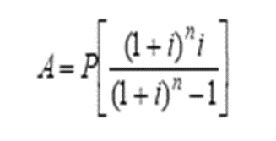
Enunciado

Usted solicita un credito y se le es otorgado, por un monto de 200000$ una tasa de 60% anual, a pagar en un plazo de 5 años. Determine, aplicando el metodo aleman y el metodo frances, el monto de las cuotas que deberá pagar en cada año

Resolución

 | P | 200000

Amortizacion de deuda 3
Enunciado

Usted solicita un credito y se le es otorgado, por un monto de 100000$ una tasa de 2% anual, a pagar en un plazo de 5 años. Determine, aplicando el metodo aleman y el metodo frances, el monto de las cuotas que deberá pagar en cada año

Amortizacion de deuda 4
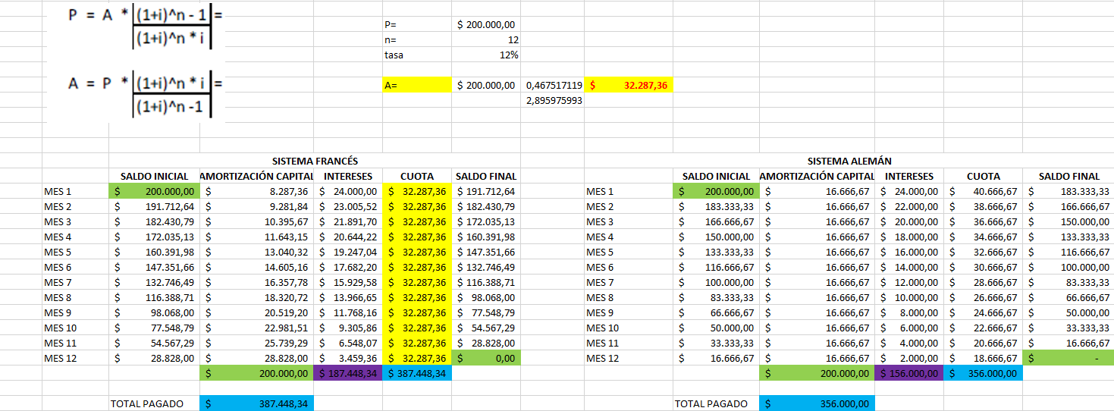
Enunciado
Usted se encuentra tramitando un crédito. El banco le ofrece un crédito de $200.000, a pagar en un plazo de 12 meses con una tasa fija del 12% mensual con cuotas mensuales.

Determine:
a) Cuotas, capital a devolver, intereses pagados en cada mes y por el total del préstamo bajo los dos sistemas de Amortización.
b) A los 7 meses ud recibe un regalo que le permite adelantar cuotas puras, ¿le conviene cancelar el préstamo o no? Justifique.

Resolución

VAN - TIR 1
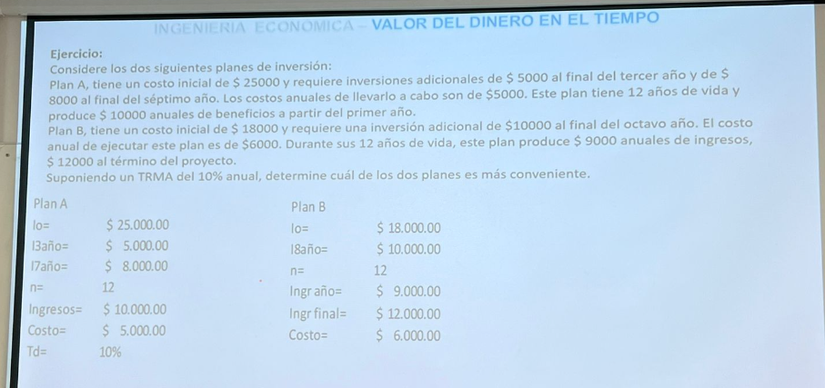

A)

 | Plan A
 |  |  | Año | 0 | 1 | 2 | 3 | 4 | 5 | 6 | 7 | 8 | 9 | 10 | 11 | 12
 | Inversion Año 0 | 25,000.00 € | Inversiones | -25,000.00 € |  |  | -5,000.00 € |  |  |  | -8,000.00 €
 | Inversion Año 3 | 5,000.00 € | Ingresos | 0.00 € | 10,000.00 € | 10,000.00 € | 10,000.00 € | 10,000.00 € | 10,000.00 € | 10,000.00 € | 10,000.00 € | 10,000.00 € | 10,000.00 € | 10,000.00 € | 10,000.00 € | 10,000.00 €
 | Inversion Año 7 | 8,000.00 € | Costos | 0.00 € | -5,000.00 € | -5,000.00 € | -5,000.00 € | -5,000.00 € | -5,000.00 € | -5,000.00 € | -5,000.00 € | -5,000.00 € | -5,000.00 € | -5,000.00 € | -5,000.00 € | -5,000.00 €
 |  |  | Flujo | -25,000.00 € | 5,000.00 € | 5,000.00 € | 0.00 € | 5,000.00 € | 5,000.00 € | 5,000.00 € | -3,000.00 € | 5,000.00 € | 5,000.00 € | 5,000.00 € | 5,000.00 € | 5,000.00 €
 | N | 12
 |  |  | Valor Presente del Flujo | -25,000.00 € | 4,545.45 € | 4,132.23 € | 0.00 € | 3,415.07 € | 3,104.61 € | 2,822.37 € | -1,539.47 € | 2,332.54 € | 2,120.49 € | 1,927.72 € | 1,752.47 € | 1,593.15 €
 | Ingresos | 10,000.00 € | VAN | 1,207 €
 | Costo | 5,000.00 €

 | TD | 10%

 | Plan B |  | Año | 0 | 1 | 2 | 3 | 4 | 5 | 6 | 7 | 8 | 9 | 10 | 11 | 12
 |  |  | Inversiones | -18,000.00 € |  |  |  |  |  |  |  | -10,000.00 €
 | Inversion Año 0 | 18,000.00 € | Ingresos | 0.00 € | 9,000.00 € | 9,000.00 € | 9,000.00 € | 9,000.00 € | 9,000.00 € | 9,000.00 € | 9,000.00 € | 9,000.00 € | 9,000.00 € | 9,000.00 € | 9,000.00 € | 21,000.00 €
 | Inversion Año 8 | 10,000.00 € | Costos | 0.00 € | -6,000.00 € | -6,000.00 € | -6,000.00 € | -6,000.00 € | -6,000.00 € | -6,000.00 € | -6,000.00 € | -6,000.00 € | -6,000.00 € | -6,000.00 € | -6,000.00 € | -6,000.00 €
 |  |  | Flujo | -18,000.00 € | 3,000.00 € | 3,000.00 € | 3,000.00 € | 3,000.00 € | 3,000.00 € | 3,000.00 € | 3,000.00 € | -7,000.00 € | 3,000.00 € | 3,000.00 € | 3,000.00 € | 15,000.00 €

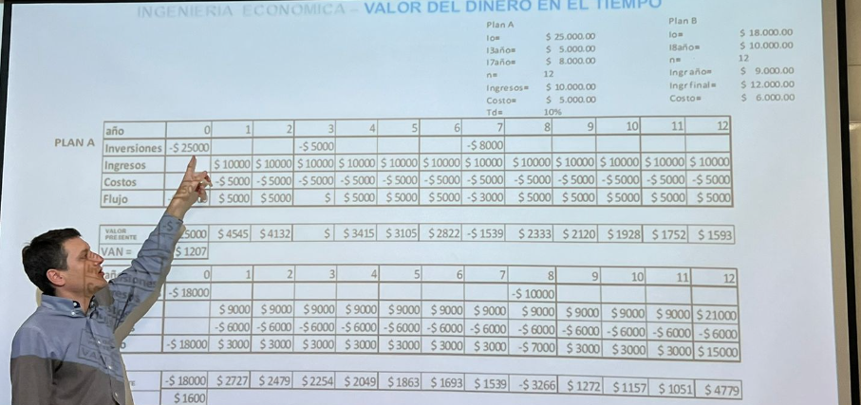
 | N | 12 | Valor Presente del Flujo | -18,000.00 € | 2,727.27 € | 2,479.34 € | 2,253.94 € | 2,049.04 € | 1,862.76 € | 1,693.42 € | 1,539.47 € | -3,265.55 € | 1,272.29 € | 1,156.63 € | 1,051.48 € | 4,779.46 €
 |  |  | VAN | 1,600 €
 | Ingresos | 9,000.00 €
 | Costo | 6,000.00 €

 | Ingreso Final | 12,000.00 €

VAN - TIR 2
Enunciado

La empresa en la que usted trabaja esta evaluando adquirir una máquina que cuesta $2,000.000 para producir un bien que se vende en el mercado a $800 por unidad. La máquina le permitirá elaborar 2000 unidades anuales y la demanda está garantizada. El costo variable de producir cada unidad es de $400, mientras que el costo fijo se estima en $40.000 anuales. La vida útil de la máquina es de 6 años, al cabo de los cuales, tiene un valor residual del 10% del valor de compra. Calcule el VAN del proyecto, teniendo en cuenta que la tasa de descuento es del 16%.

Resolución

 |  |  | 1 | 2 | 3 | 4 | 5 | 6
 | unidades |  | 2000 | 2000 | 2000 | 2000 | 2000 | 2000
 | Precio |  | $ 800 | $ 800 | $ 800 | $ 800 | $ 800 | $ 800
 | CV |  | $ 400 | $ 400 | $ 400 | $ 400 | $ 400 | $ 400

 |  | año 0 | año 1 | año 2 | año 3 | año 4 | año 5 | año 6
 | Ingresos |  | $ 1,600,000 | $ 1,600,000 | $ 1,600,000 | $ 1,600,000 | $ 1,600,000 | $ 1,600,000
 | Egresos |  | $ 840,000 | $ 840,000 | $ 840,000 | $ 840,000 | $ 840,000 | $ 840,000
 | CF |  | $ 40,000 | $ 40,000 | $ 40,000 | $ 40,000 | $ 40,000 | $ 40,000
 | CV |  | $ 800,000 | $ 800,000 | $ 800,000 | $ 800,000 | $ 800,000 | $ 800,000
 | Utilidad |  | $ 760,000 | $ 760,000 | $ 760,000 | $ 760,000 | $ 760,000 | $ 760,000

 | Inversión | -$ 2,000,000.00
 | VR |  |  |  |  |  |  | $ 200,000
 |  | Io
 | Flujo | -$ 2,000,000.00 | $ 760,000.00 | $ 760,000.00 | $ 760,000.00 | $ 760,000.00 | $ 760,000.00 | $ 960,000.00
 | VP | -$ 2,000,000.00 | $ 760,000.00 | $ 760,000.00 | $ 760,000.00 | $ 760,000.00 | $ 760,000.00 | $ 960,000.00
 | tasa: | 16%
 | VAN= | $ 2,760,000.00

 | VAN=

 | VP | -$ 2,000,000.00 | $ 760,000.00 | $ 760,000.00 | $ 760,000.00 | $ 760,000.00 | $ 760,000.00 | $ 960,000.00
 |  |  |  |  |  | tasa: | 31%
 |  |  |  |  |  | VAN= | $ 2,760,000.000

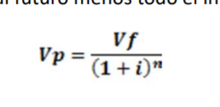
 | Maquinaria | 2000000
 | PV | 800
 | Unidades | 2000 | anuales |  |  |  |  |  |  | 333.33333333
 | CV | 400
 | CF | 40000
 | n | 6
 | Valor Residual | 10% val compra
 | van ?
 | Interes | 16%

 |  | Plan a | 0 | 1 | 2 | 3 | 4 | 5 | 6
 |  | Ingresos |  | 1600000 | 1600000 | 1600000 | 1600000 | 1600000 | 1600000
 |  | Costos |  | -800000 | -800000 | -800000 | -800000 | -800000 | -800000
 |  | Inversiones | -2000000 | -40000 | -40000 | -40000 | -40000 | -40000 | 160000

 |  | FLUJO | -2000000 | 760000 | 760000 | 760000 | 760000 | 760000 | 960000
 |  | VP | -2000000 | 655172.41379 | 564803.80499 | 486899.83189 | 419741.23439 | 361845.89171 | 394024.56448

 |  | VAN = | 882487.74126
 |  | TIR = | 31%
 |  | VP = | -$2,000,000.00 | $760,000.00 | $760,000.00 | $760,000.00 | $760,000.00 | $760,000.00 | $960,000.00
 |  | VAN = | 2760000.00

